Blad1
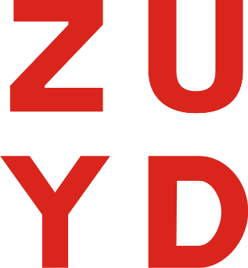
Licentie jaar 1 | Jaar 1
Anypoint Platform Base Subscription - Platinum Edition | -
4 extra production cores | -
objectstore V2 | -
 | -
Licentie jaar 2 | Jaar 2
Anypoint Platform Base Subscription - Platinum Edition | -
4 extra production cores | -
objectstore V2 | -
 | -
Licentie jaar 3 | Jaar 3
Anypoint Platform Base Subscription - Platinum Edition | -
4 extra production cores | -
objectstore V2 | -
 | -

TOTAALPRIJS (P) initiële overeenkomst Exclusief BTW (Inschrijfprijs) | € -

Licentie:
Anypoint Platform Base Subscription - Platinum Edition + 4 extra production cores + objectstore V2
Varianten op bovenstaande licentie zijn niet toegestaan. De leverancier dient de licentie voor 23 april 2023 te leveren conform de contractuele verplichtingen.
Enkel invullen van groene cellen

